Sheet1
y | y_pred | residuals | abs_residuals | LogS | SMILES | MolWt | MolLogP | TPSA | MolMR | NumRotatableBonds | RingCount | NumSaturatedRings | Chi_series | HallKierAlpha | NumAmideBonds | EState_VSA_series | VSA_EState_series | NPR_series | RadiusOfGyration | Eccentricity | SpherocityIndex | MQNs_ | AUTOCORR2D | AUTOCORR3D | GETAWAY | image
-3.68 | -4.37408638 | 0.69408638 | 0.69408638 | -3.68 | N(c(c(S1)cc(c2)C)c2)=C1c(ccc(N)c3)c3 | 240.07211938 | 3.85392 | 38.91 | 74.2054 | 1 | 3 | 0 | 146.06992533 | -1.87 | 0 | 103.48127214 | 34.833333333 | 1 | 3.6113174563 | 0.99662270438 | 4.5766925868E-10 | 84 | 0 | 40.098363942 | 153.91632466 | 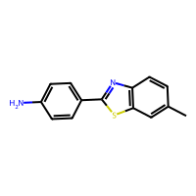
-2.09 | -3.1886820793 | 1.0986820793 | 1.0986820793 | -2.09 | O=C(N(c(c(C1(C(N(C2)CC(C3C4C5OC6)=C6)C3)C2)cc(OC)c7OC)c7)C14)C5 | 394.18925731 | 2.1097 | 51.24 | 106.513 | 2 | 7 | 4 | 333.09693588 | -2.05 | 1 | 169.86075078 | 58.416666667 | 1 | 4.3807229382 | 0.94901362846 | 0.1071548542 | 170 | 155.91795613 | 41.411110208 | 170.95133899 | 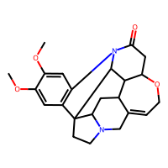
-2.16 | -1.9460054636 | -0.2139945364 | 0.2139945364 | -2.16 | OC(=O)COc1ccccc1Cl | 186.00837176 | 1.8034 | 46.53 | 44.5828 | 3 | 1 | 0 | 85.115893923 | -1.22 | 0 | 73.852668096 | 35.111111111 | 1 | 2.916108074 | 0.97410770662 | 0.12201197819 | 63 | 0 | 34.735416293 | 151.18938944 | 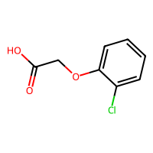
-2.45 | -2.8857476711 | 0.43574767113 | 0.43574767113 | -2.45 | O=C(O)C(Oc(c(cc(c1)Cl)Cl)c1)C | 233.98504948 | 2.8453 | 46.53 | 54.1878 | 3 | 1 | 0 | 104.31801205 | -0.93 | 0 | 90.830695855 | 40.722222222 | 1 | 2.9997657983 | 0.95370845115 | 0.2141772734 | 71 | 0 | 35.329197146 | 161.74896061 | 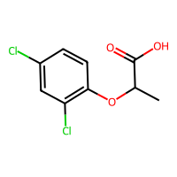
-4.92 | -4.5296969414 | -0.39030305862 | 0.39030305862 | -4.92 | c1cc(C)c2c(C)cccc2c1C | 170.10955045 | 3.76506 | 0 | 58.159 | 0 | 2 | 0 | 115.35049706 | -1.3 | 0 | 78.565849845 | 24.333333333 | 1 | 2.4395047514 | 0.89515633602 | 6.6358273088E-11 | 58 | 77.628002643 | 25.10217782 | 0 | 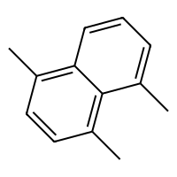
-6.9 | -6.7974328995 | -0.10256710052 | 0.10256710052 | -6.9 | ClC(Cl)=C(c1ccc(Cl)cc1)c2ccc(Cl)cc2 | 315.93801098 | 6.1879 | 0 | 80.632 | 2 | 2 | 0 | 145.84060399 | -0.66 | 0 | 126.17143842 | 42.444444444 | 1 | 3.7999982231 | 0.95643296471 | 0.10551676158 | 77 | 138.02154794 | 45.529948283 | 180.3750545 | 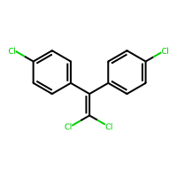
1.02 | 0.24579882622 | 0.77420117378 | 0.77420117378 | 1.02 | n(c(O)ccc1)c1 | 95.03711378 | 0.7872 | 33.12 | 25.9018 | 0 | 1 | 0 | 47.146151952 | -1.05 | 0 | 40.366439029 | 18.666666667 | 1 | 1.7737717603 | 0.95464797568 | 4.2091498011E-13 | 36 | 0 | 19.857041129 | 0 | 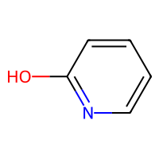
-2.21 | -2.808498621 | 0.59849862099 | 0.59849862099 | -2.21 | O=C(O)C(O)(c(cccc1)c1)c(cccc2)c2 | 228.07864424 | 2.0071 | 57.53 | 63.5186 | 3 | 2 | 0 | 130.69715473 | -2.13 | 0 | 98.368521741 | 45.25 | 1 | 2.9494346622 | 0.98076779559 | 0.36757486302 | 87 | 115.82993882 | 35.076378664 | 168.07737071 | 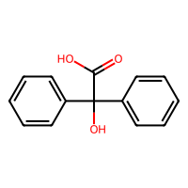
-2.49 | -2.4683923721 | -0.021607627869 | 0.021607627869 | -2.49 | O=N(=O)c(ccc(c1)C)c1 | 137.04767846 | 1.90322 | 43.14 | 37.8334 | 1 | 1 | 0 | 72.443179431 | -1.38 | 0 | 57.477672558 | 29.333333333 | 1 | 2.4460015716 | 0.98482460679 | 7.6571612522E-12 | 53 | 0 | 29.126638581 | 143.54374833 | 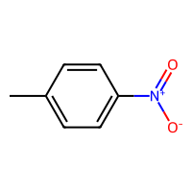
-3.89 | -3.821716547 | -0.068283452988 | 0.068283452988 | -3.89 | c1ccccc1C(C)CC | 134.10955045 | 3.2001 | 0 | 45.148 | 2 | 1 | 0 | 86.03536798 | -0.78 | 0 | 62.081488902 | 18.5 | 1 | 2.4140215409 | 0.98200985401 | 0.32257020174 | 43 | 0 | 26.001442768 | 124.41326626 | 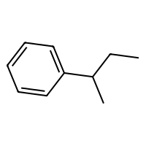
-3.4 | -3.3627870083 | -0.037212991714 | 0.037212991714 | -3.4 | O=C(O)CCCCCCCCC=C | 184.14632988 | 3.3778 | 37.3 | 54.7688 | 9 | 0 | 0 | 109.34230001 | -0.79 | 0 | 79.891898641 | 31.666666667 | 1 | 4.7030554512 | 0.9998205941 | 0.10089553431 | 68 | 104.41929338 | 39.521672419 | 118.60490789 | 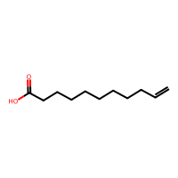
-0.8 | -0.53355932236 | -0.26644067764 | 0.26644067764 | -0.8 | Oc(ccc(N)c1)c1 | 109.05276384 | 0.9744 | 46.25 | 32.5192 | 0 | 1 | 0 | 56.423549735 | -1.18 | 0 | 46.542561254 | 21.333333333 | 1 | 2.0569061137 | 0.98221953962 | 1.3780505782E-11 | 43 | 50.283770946 | 20.873570349 | 0 | 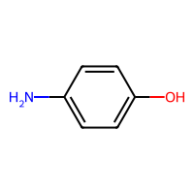
1.09 | 1.0729845762 | 0.017015423775 | 0.017015423775 | 1.09 | OCC(O)C(O)C(O)C(O)CO | 182.07903817 | -3.5854 | 121.38 | 38.1988 | 5 | 0 | 0 | 85.393341537 | -0.24 | 0 | 68.268793849 | 44.333333333 | 1 | 2.8767059884 | 0.98678544161 | 0.1762840562 | 82 | 86.595410632 | 24.238704574 | 105.73773981 | 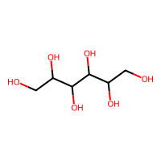
-1.89 | -1.5988548994 | -0.29114510059 | 0.29114510059 | -1.89 | O=C(O)CCCCCCCC(=O)O | 188.10485899 | 1.8863 | 74.6 | 47.5906 | 8 | 0 | 0 | 102.18373182 | -1.06 | 0 | 76.686491094 | 39.833333333 | 1 | 4.53935977 | 0.99946319548 | 0.07208699161 | 75 | 105.11450928 | 41.319760261 | 116.17836838 | 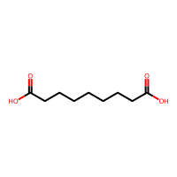
-2.39 | -2.29616189 | -0.09383810997 | 0.09383810997 | -2.39 | S(c(cccc1)c1)C | 124.03467126 | 2.4085 | 0 | 38.223 | 1 | 1 | 0 | 66.403845837 | -0.43 | 0 | 53.244972951 | 15.5 | 1 | 2.0032015452 | 0.97965798356 | 0.13763645311 | 34 | 0 | 24.265997865 | 0 | 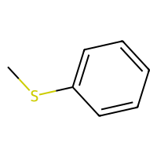
-3.95 | -3.8562521935 | -0.093747806549 | 0.093747806549 | -3.95 | CCCCCCOC(=O)c1ccc(N)cc1 | 221.14157885 | 3.0059 | 52.32 | 65.2789 | 6 | 1 | 0 | 127.89452296 | -1.51 | 0 | 95.964584599 | 37 | 1 | 4.4068256051 | 0.99815985259 | 0.032900767111 | 82 | 123.42784707 | 41.178669266 | 139.75482296 | 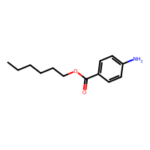
-1.55 | -1.2779096365 | -0.2720903635 | 0.2720903635 | -1.55 | O=C(Nc(c(ccc1)C)c1C)C(N(CCC2)C)C2 | 246.17321332 | 2.72624 | 32.34 | 74.8147 | 2 | 2 | 1 | 161.08458138 | -1.35 | 1 | 108.6760142 | 37.5 | 1 | 3.3622716691 | 0.98320496822 | 0.046883638245 | 86 | 125.15588014 | 34.618860161 | 147.33546888 | 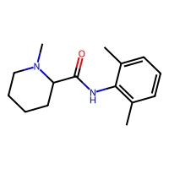
-4.38 | -4.6273856163 | 0.2473856163 | 0.2473856163 | -4.38 | s(c(c(c1cccc2)ccc3)c3)c12 | 184.03467126 | 4.0545 | 0 | 59.331 | 0 | 3 | 0 | 117.47695329 | -1.34 | 0 | 80.040010687 | 24.5 | 1 | 2.5407158622 | 0.97212186038 | 1.3734902525E-12 | 63 | 82.303738488 | 31.13717079 | 150.41538265 | 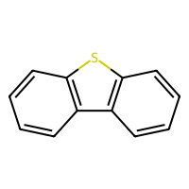
-2.65 | -2.8257846832 | 0.17578468323 | 0.17578468323 | -2.65 | O=C(O)Cc(c(c(ccc1)cc2)c1)c2 | 186.06807956 | 2.4669 | 37.3 | 55.2878 | 2 | 2 | 0 | 110.4656502 | -1.83 | 0 | 81.09166089 | 35.166666667 | 1 | 2.9003036473 | 0.97106450852 | 0.13954390569 | 72 | 57.51788127 | 32.97083638 | 152.42894014 | 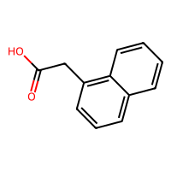
-4.84 | -3.7153244019 | -1.1246755981 | 1.1246755981 | -4.84 | c1c(O)cc2CCC3C4CCC(O)C4(C)CCC3c2c1 | 272.17763001 | 3.6092 | 40.46 | 78.7306 | 0 | 4 | 2 | 227.75288688 | -1.02 | 0 | 120.00991274 | 40.583333333 | 1 | 3.6407499458 | 0.99157477146 | 0.15376439722 | 106 | 118.70459194 | 33.195634575 | 142.5254755 | 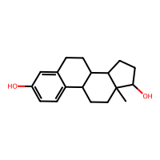
-0.09 | 0.26096367836 | -0.35096367836 | 0.35096367836 | -0.09 | O=C(O)C(N)C(O)C | 119.05824315 | -1.2209 | 83.55 | 27.292 | 2 | 0 | 0 | 54.6927549 | -0.61 | 0 | 45.780109155 | 29.333333333 | 1 | 2.0140060038 | 0.93059326029 | 0.28738330207 | 51 | 52.537150524 | 19.436510272 | 0 | 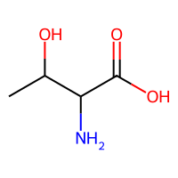
-3.66 | -3.7536587715 | 0.093658771515 | 0.093658771515 | -3.66 | CCCCCCC#C | 110.10955045 | 2.59 | 0 | 37.592 | 4 | 0 | 0 | 67.208695271 | -0.44 | 0 | 51.371629529 | 16 | 1 | 3.0175269261 | 0.99975081832 | 0.14401803734 | 35 | 12.337637889 | 25.889892036 | 96.962064407 | 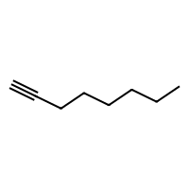
0.36 | 0.1535640955 | 0.2064359045 | 0.2064359045 | 0.36 | c1cc(C)c(C)cn1 | 107.07349929 | 1.69844 | 12.89 | 33.711 | 0 | 1 | 0 | 62.949809229 | -0.85 | 0 | 48.418410115 | 16.333333333 | 1 | 1.8790928485 | 0.91953330806 | 3.3259619205E-11 | 35 | 47.535734501 | 19.80230935 | 0 | 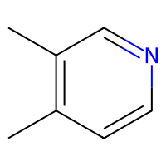
-1.12 | -1.1578729153 | 0.037872915268 | 0.037872915268 | -1.12 | ClCCOCCCl | 141.99522024 | 1.4806 | 9.23 | 32.259 | 4 | 0 | 0 | 52.630257407 | 0.54 | 0 | 52.912513553 | 17.722222222 | 1 | 3.0982619769 | 0.99992527867 | 0.18827118594 | 34 | 0 | 32.263366967 | 123.01022737 | 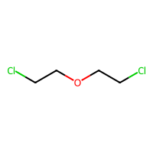
-4.11 | -2.4101090431 | -1.6998909569 | 1.6998909569 | -4.11 | O=C(C(C(=O)c(c1ccc2)c2)C1=O)C(C)(C)C | 230.09429431 | 2.297 | 51.21 | 63.055 | 1 | 2 | 0 | 144.33608302 | -1.77 | 0 | 99.229825763 | 45.916666667 | 1 | 2.9791805388 | 0.96835741976 | 0.46225225079 | 84 | 114.78165567 | 33.007529793 | 166.15529609 | 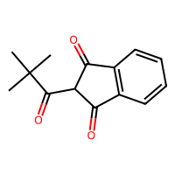
-0.72 | -0.67768478394 | -0.042315216064 | 0.042315216064 | -0.72 | O=C(OCCC)C | 102.06807956 | 0.9595 | 26.3 | 26.924 | 2 | 0 | 0 | 50.714858807 | -0.53 | 0 | 42.375883413 | 19.166666667 | 1 | 2.2423615584 | 0.99275173341 | 0.36889782296 | 35 | 58.178454814 | 23.188201052 | 0 | 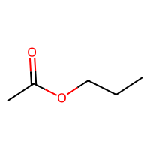
-5.31 | -3.7832539082 | -1.5267460918 | 1.5267460918 | -5.31 | o2c1ccccc1oc3ccccc23 | 184.0524295 | 3.5846 | 18.46 | 53.032 | 0 | 3 | 0 | 108.48694312 | -1.96 | 0 | 81.002709788 | 29.666666667 | 1 | 2.788137328 | 0.985269302 | 6.2547961715E-13 | 73 | 91.881822958 | 33.688331097 | 153.50443473 | 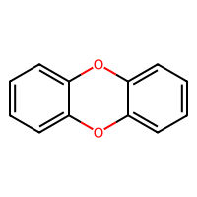
-1.48 | -1.3560665846 | -0.12393341541 | 0.12393341541 | -1.48 | ClC(Cl)CCl | 131.93003314 | 2.0289 | 0 | 26.214 | 1 | 0 | 0 | 38.607269749 | 0.87 | 0 | 45.519092806 | 15.166666667 | 1 | 1.7391196034 | 0.96530648393 | 0.047248266146 | 20 | 34.049915988 | 23.020194037 | 0 | 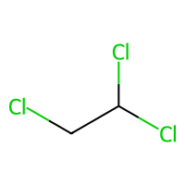
-3.31 | -3.3255288601 | 0.015528860092 | 0.015528860092 | -3.31 | O=C(O)c(c(O)c(cc1I)I)c1 | 389.82498999 | 2.2996 | 57.53 | 60.5001 | 1 | 1 | 0 | 100.85715717 | -0.05 | 0 | 96.74470052 | 35.573333333 | 1 | 2.8314364465 | 0.93049319383 | 8.0691202338E-11 | 63 | 0 | 32.937771156 | 0 | 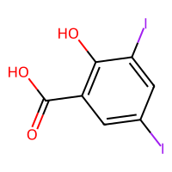
-4.13 | -4.1692380905 | 0.039238090515 | 0.039238090515 | -4.13 | O=C1C=C2CCC3C4CC(OC(=O)C)C(O)(C(=O)COC(=O)C)C4(C)CC(O)C3(F)C2(C)C=C1 | 478.20029617 | 1.7621 | 127.2 | 115.8816 | 4 | 4 | 3 | 340.33765674 | -2.39 | 0 | 196.69026349 | 95.166666667 | 1 | 4.7337516102 | 0.98140445391 | 0.1369327063 | 184 | 180.67534386 | 43.152995709 | 184.4847718 | 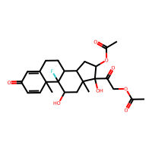
0.38 | 0.94317555428 | -0.56317555428 | 0.56317555428 | 0.38 | OC(=O)C(=O)O | 89.995308544 | -0.8444 | 74.6 | 15.2716 | 0 | 0 | 0 | 32.81416559 | -1.06 | 0 | 31.740739734 | 29.333333333 | 1 | 1.736775781 | 0.91353532172 | 7.9044862457E-11 | 39 | 37.554394162 | 18.530176924 | 0 | 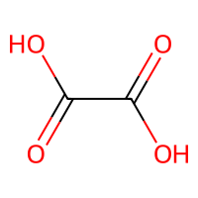
-0.49 | -0.72386479378 | 0.23386479378 | 0.23386479378 | -0.49 | O=COCCC | 88.052429496 | 0.5694 | 26.3 | 22.307 | 3 | 0 | 0 | 41.41571697 | -0.53 | 0 | 35.95506179 | 17.5 | 1 | 2.2537643582 | 0.99970968765 | 0.067983228108 | 32 | 0 | 24.865236934 | 0 | 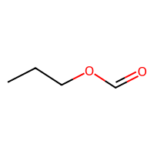
-0.6 | -0.71759426594 | 0.11759426594 | 0.11759426594 | -0.6 | O=C(CCCC1)C1 | 98.07316494 | 1.5196 | 17.07 | 28.092 | 0 | 1 | 1 | 62.487924077 | -0.33 | 0 | 42.681890245 | 16.166666667 | 1 | 1.7830439551 | 0.95715644893 | 0.18659290383 | 32 | 0 | 17.569615247 | 0 | 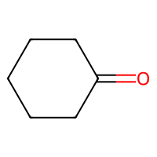
-0.7 | -1.2904355526 | 0.5904355526 | 0.5904355526 | -0.7 | c1cc(C)ccc1O | 108.05751488 | 1.70062 | 20.23 | 32.8438 | 0 | 1 | 0 | 60.138561096 | -0.98 | 0 | 47.608696193 | 19.333333333 | 1 | 2.0309965979 | 0.98052448263 | 1.3256869086E-14 | 38 | 16.472037821 | 20.879315035 | 0 | 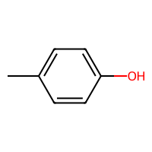
-4.25 | -4.2116570473 | -0.038342952728 | 0.038342952728 | -4.25 | C1CCCCC1CC | 112.12520051 | 2.9767 | 0 | 36.866 | 1 | 1 | 1 | 83.925032865 | 0 | 0 | 51.366572983 | 12.333333333 | 1 | 2.0107134928 | 0.97365499919 | 0.51199356273 | 34 | 7.8896877542 | 17.653569895 | 0 | 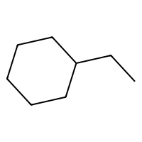
-2.8 | -2.0529458523 | -0.74705414772 | 0.74705414772 | -2.8 | Oc(cc(c(c1C)Cl)C)c1 | 156.03419259 | 2.66244 | 20.23 | 42.5908 | 0 | 1 | 0 | 80.626493979 | -0.69 | 0 | 64.586723952 | 24.777777778 | 1 | 2.3007876804 | 0.95027358865 | 1.8609090606E-13 | 46 | 0 | 23.000938252 | 0 | 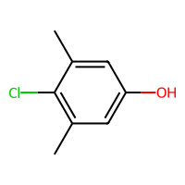
-7.82 | -8.2232189178 | 0.40321891785 | 0.40321891785 | -7.82 | c1cc(Cl)c(Cl)cc1c2c(Cl)c(Cl)c(Cl)c(Cl)c2 | 357.84441621 | 7.274 | 0 | 81.938 | 1 | 2 | 0 | 149.99506737 | 0.18 | 0 | 135.13381048 | 46 | 1 | 3.893579805 | 0.98039015057 | 0.071216299781 | 76 | 153.41159338 | 46.26191829 | 189.12920668 | 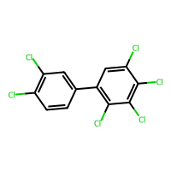
-0.12 | -0.10763850808 | -0.012361491919 | 0.012361491919 | -0.12 | c1cnc2c(C)ncnc2n1 | 146.05924619 | 0.72822 | 51.56 | 39.865 | 0 | 2 | 0 | 80.312510857 | -1.58 | 0 | 62.438464435 | 25 | 1 | 2.2506194997 | 0.93399755051 | 4.1560462839E-11 | 58 | 68.992919757 | 24.871919307 | 0 | 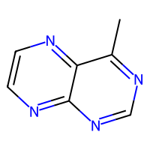
-5.89 | -6.0879240036 | 0.1979240036 | 0.1979240036 | -5.89 | c(c(c(c(c1ccc2)c2)C)ccc3)(c3)c1 | 192.09390038 | 4.30142 | 0 | 66.191 | 0 | 3 | 0 | 130.24994496 | -1.82 | 0 | 88.629389165 | 28.333333333 | 1 | 2.8390139133 | 0.97586777456 | 5.8303686635E-12 | 71 | 102.96311659 | 32.840061029 | 152.3421937 | 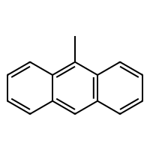
0.23 | 0.51012861729 | -0.28012861729 | 0.28012861729 | 0.23 | N(CCCC1)(C1)C | 99.104799416 | 1.1021 | 3.24 | 31.348 | 0 | 1 | 1 | 66.71435848 | -0.04 | 0 | 44.299559394 | 11.5 | 1 | 1.7281021135 | 0.94895507556 | 0.044061071899 | 31 | 34.222003699 | 15.333533916 | 0 | 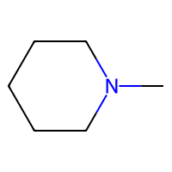
-1.33 | -1.3931406736 | 0.063140673637 | 0.063140673637 | -1.33 | O=C(CCC(C)C)C | 114.10446507 | 2.0116 | 17.07 | 34.753 | 3 | 0 | 0 | 68.090895046 | -0.33 | 0 | 50.108543022 | 19 | 1 | 2.3834080945 | 0.9876798619 | 0.30231966371 | 37 | 58.228240729 | 23.052726504 | 0 | 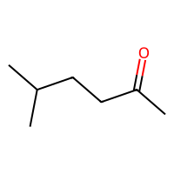
-0.35 | -1.4224642515 | 1.0724642515 | 1.0724642515 | -0.35 | O=C(OCc1ccccc1)N | 151.06332853 | 1.2819 | 52.32 | 40.8144 | 2 | 1 | 0 | 78.067038253 | -1.51 | 1 | 63.860476484 | 29.333333333 | 1 | 2.9080933369 | 0.9933857149 | 0.17059936485 | 58 | 0 | 34.077259247 | 141.85382407 | 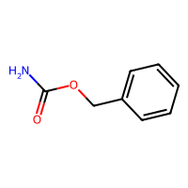
-2.31 | -1.2888661623 | -1.0211338377 | 1.0211338377 | -2.31 | ClC(Cl)(Cl)Cl | 151.87541072 | 2.5529 | 0 | 26.143 | 0 | 0 | 0 | 38.166291708 | 1.16 | 0 | 49.655477319 | 17.694444444 | 1 | 1.4402474385 | 0.86602540378 | 0.96325455031 | 19 | -26.700410793 | 18.11568001 | 0 | 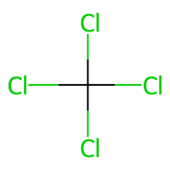
-3.59 | -2.9013354778 | -0.68866452217 | 0.68866452217 | -3.59 | O=C(Nc(cccc1)c1)c(c(O)ccc2)c2 | 213.07897859 | 2.6445 | 49.33 | 62.502 | 2 | 2 | 0 | 118.80456454 | -2.29 | 1 | 92.722686128 | 40.166666667 | 1 | 3.3684540589 | 0.9897930865 | 6.0693876626E-10 | 81 | 121.57088247 | 41.142181256 | 162.64307377 | 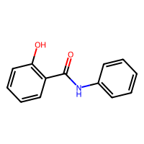
-0.44 | -0.62596130371 | 0.18596130371 | 0.18596130371 | -0.44 | C1CCCCC1O | 100.088815 | 1.3114 | 20.23 | 29.0918 | 0 | 1 | 1 | 65.638327711 | -0.04 | 0 | 43.314601897 | 14.833333333 | 1 | 1.7830439551 | 0.95715644893 | 0.062402244087 | 34 | -5.0960922224 | 15.281615386 | 0 | 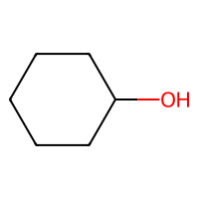
-5.4 | -4.8902497292 | -0.50975027084 | 0.50975027084 | -5.4 | ClC(Cl)C(Cl)(Cl)SN2C(=O)C1CC=CCC1C2=O | 346.91081025 | 3.5209 | 37.38 | 74.729 | 3 | 2 | 1 | 169.27047055 | 0.39 | 2 | 129.39148368 | 49.861111111 | 1 | 3.2088553916 | 0.98165683184 | 0.15698513745 | 89 | 0 | 41.54799274 | 187.26166893 | 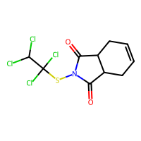
-3.28 | -1.6880661249 | -1.5919338751 | 1.5919338751 | -3.28 | C1=CC2C(N(C)C5)Cc3ccc(O)c4c3C2(C5)C(O4)C1O | 285.13649347 | 1.1981 | 52.93 | 77.5766 | 0 | 5 | 1 | 224.00140537 | -1.52 | 0 | 122.77727023 | 45.25 | 1 | 2.9072076378 | 0.89971365228 | 0.32357126982 | 121 | 0 | 27.959796932 | 152.30241115 | 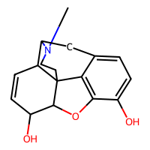
-4.66 | -3.9164690971 | -0.74353090286 | 0.74353090286 | -4.66 | CCOP(=S)(OCC)Oc1ccc(cc1)N(=O)=O | 291.03303018 | 3.2711 | 70.83 | 71.2614 | 7 | 1 | 0 | 150.09268264 | -1.01 | 0 | 109.89793883 | 49.305555556 | 1 | 3.5167304967 | 0.98975033792 | 0.14076043941 | 100 | 148.7260123 | 43.007077366 | 159.12552863 | 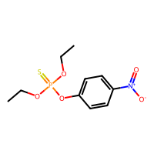
-6.96 | -6.5594758987 | -0.40052410126 | 0.40052410126 | -6.96 | O=C(OCC(CCCC)CC)c(c(ccc1)C(=O)OCC(CCCC)CC)c1 | 390.2770097 | 6.433 | 52.6 | 113.619 | 14 | 1 | 0 | 243.74075312 | -1.84 | 0 | 170.50487991 | 61.333333333 | 1 | 4.4481246736 | 0.91152422098 | 0.066666454785 | 139 | 148.94553157 | 37.588138875 | 156.11582517 | 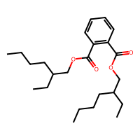
-2.55 | -2.6843576431 | 0.13435764313 | 0.13435764313 | -2.55 | c1ccccc1Br | 155.95746226 | 2.4491 | 0 | 34.142 | 0 | 1 | 0 | 55.776392216 | -0.3 | 0 | 50.734498756 | 14.416666667 | 1 | 1.8196131055 | 0.98693376278 | 1.5175497939E-10 | 29 | 11.380723778 | 24.466526601 | 0 | 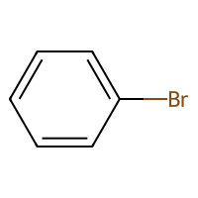
-1.97 | -2.1447238922 | 0.17472389221 | 0.17472389221 | -1.97 | C1C=CCC=C1 | 80.062600256 | 1.8926 | 0 | 27.514 | 0 | 1 | 0 | 48.001938935 | -0.52 | 0 | 37.145723673 | 11 | 1 | 1.5 | 0.86602540378 | 0.088250658975 | 25 | 37.922269942 | 17.591651185 | 0 | 
-1.25 | -0.88852071762 | -0.36147928238 | 0.36147928238 | -1.25 | O=C(NC(=O)C(=O)C1=O)N1 | 142.00145654 | -2.0785 | 92.34 | 26.6884 | 0 | 1 | 1 | 63.047242661 | -1.72 | 4 | 53.440444862 | 39.666666667 | 1 | 2.2871557273 | 0.90997437198 | 5.6316515398E-12 | 61 | 74.886666771 | 28.212443934 | 0 | 
-0.5 | -0.79677140713 | 0.29677140713 | 0.29677140713 | -0.5 | NCCC(O)C(=O)NC2CC(N)C(OC1OC(CN)C(O)C(O)C1O)C(O)C2OC3OC(CO)C(O)C(N)C3O | 585.28573644 | -8.4242 | 331.94 | 131.4257 | 10 | 3 | 3 | 334.27273554 | -1.17 | 1 | 229.14009063 | 118 | 1 | 5.1664141312 | 0.95916887863 | 0.18715990559 | 254 | 177.23565884 | 36.140668302 | 160.68423576 | 
-4.91 | -5.0367918015 | 0.12679180145 | 0.12679180145 | -4.91 | c(c(c(c1ccc2)c2)ccc3)(c3)C1 | 166.07825032 | 3.2578 | 0 | 54.684 | 0 | 3 | 0 | 114.3683242 | -1.56 | 0 | 77.205564137 | 24.166666667 | 1 | 2.6263730218 | 0.98147770905 | 9.1751414924E-10 | 63 | 86.763930993 | 30.173732297 | 144.28585758 | 
-3.33 | -3.1373233795 | -0.19267662048 | 0.19267662048 | -3.33 | Oc1c(Br)cc(C#N)cc1Br | 274.85813792 | 2.78888 | 44.02 | 48.2218 | 0 | 1 | 0 | 88.207528487 | -0.53 | 0 | 80.688664552 | 30.666666667 | 1 | 2.7064537194 | 0.90663804724 | 3.148301461E-06 | 52 | 0 | 32.358057387 | 162.64259932 | 
-3.66 | -3.7904527187 | 0.13045271873 | 0.13045271873 | -3.66 | c1ccccc1C(C)(C)C | 134.10955045 | 2.9841 | 0 | 45.142 | 0 | 1 | 0 | 87.201858979 | -0.78 | 0 | 62.081488902 | 18.916666667 | 1 | 2.1685248442 | 0.97096183141 | 0.21504358089 | 41 | 0 | 23.343493704 | 0 | 
-3.9 | -3.5238704681 | -0.37612953186 | 0.37612953186 | -3.9 | N(C(=S)SSC(N(C)C)=S)(C)C | 239.98833238 | 2.0608 | 6.48 | 67.752 | 0 | 0 | 0 | 113.99605062 | 0.48 | 0 | 92.655118402 | 26.333333333 | 1 | 2.7578928768 | 0.98277112317 | 0.20020766284 | 51 | 0 | 33.254263767 | 129.19520069 | 
-1.49 | -1.8854171038 | 0.39541710377 | 0.39541710377 | -1.49 | O=Cc(ccc(OC)c1)c1 | 136.0524295 | 1.5077 | 26.3 | 38.3815 | 2 | 1 | 0 | 72.166259222 | -1.31 | 0 | 58.505789801 | 25.833333333 | 1 | 2.5838175441 | 0.99333575751 | 1.1529308582E-11 | 49 | 0 | 31.056650785 | 143.4357322 | 
-1.91 | -2.5559208393 | 0.64592083931 | 0.64592083931 | -1.91 | O=C(Nc(c(N(=O)=O)ccc1)c1)C | 180.05349212 | 1.5532 | 72.24 | 47.4001 | 2 | 1 | 0 | 91.434405228 | -1.91 | 1 | 73.620112858 | 40.5 | 1 | 2.6750421493 | 0.9264528392 | 0.020222732982 | 73 | 99.505100645 | 32.568548873 | 157.7057634 | 
-1.3 | -1.4333540201 | 0.13335402012 | 0.13335402012 | -1.3 | n(c(c(ccc1)cc2)c1)c2 | 129.05784922 | 2.2348 | 12.89 | 41.743 | 0 | 2 | 0 | 77.206104199 | -1.37 | 0 | 58.481949435 | 20.333333333 | 1 | 2.1448575753 | 0.96219468315 | 2.7268514047E-13 | 48 | 59.589842315 | 26.120430123 | 0 | 
-4.22 | -4.5814623833 | 0.36146238327 | 0.36146238327 | -4.22 | c1ccc2Sc3ccc(OC)cc3N(CC(C)CN(C)C)c2c1 | 328.16093439 | 4.4956 | 15.71 | 98.283 | 5 | 3 | 0 | 211.23979466 | -1.65 | 0 | 142.81468574 | 44 | 1 | 3.6419420437 | 0.95596126843 | 0.027635768859 | 115 | 141.72124698 | 38.654420384 | 162.46924645 | 
-0.83 | -0.94660460949 | 0.11660460949 | 0.11660460949 | -0.83 | O=C(C=C)CCC | 98.07316494 | 1.5416 | 17.07 | 30.112 | 3 | 0 | 0 | 52.243400909 | -0.59 | 0 | 42.998118366 | 18.666666667 | 1 | 2.1744335646 | 0.99201464108 | 0.27031489648 | 33 | 54.428526935 | 22.226798151 | 0 | 
0.45 | 0.18420192599 | 0.26579807401 | 0.26579807401 | 0.45 | Cc1cccc(C)n1 | 107.07349929 | 1.69844 | 12.89 | 33.711 | 0 | 1 | 0 | 62.357398775 | -0.85 | 0 | 48.418410115 | 16.333333333 | 1 | 1.9351589563 | 0.94120891683 | 7.9830679149E-11 | 35 | 48.094753435 | 20.403807677 | 0 | 
-0.55 | -0.32639044523 | -0.22360955477 | 0.22360955477 | -0.55 | O=C(OC(C)C)C | 102.06807956 | 0.9579 | 26.3 | 26.902 | 1 | 0 | 0 | 51.537126083 | -0.53 | 0 | 42.375883413 | 19.5 | 1 | 1.9037692871 | 0.96804498406 | 0.28507654672 | 34 | 49.268482351 | 20.20698118 | 0 | 
-4.5 | -4.8918290138 | 0.39182901382 | 0.39182901382 | -4.5 | c1cc(Br)cc(Br)c1Br | 311.7784864 | 3.9741 | 0 | 49.542 | 0 | 1 | 0 | 83.003660458 | 0.66 | 0 | 79.407091447 | 19.25 | 1 | 2.6169891094 | 0.97872971195 | 1.9206654765E-10 | 37 | 83.937741186 | 32.691997957 | 0 | 
-2.82 | -3.2470211983 | 0.42702119827 | 0.42702119827 | -2.82 | c1ccc2N(C)C3C4CC5C(CC)C(O)N4C(C56)CC3(C6O)c2c1 | 326.19942807 | 1.5545 | 46.94 | 91.7346 | 1 | 7 | 5 | 299.24636237 | -1.1 | 0 | 142.389153 | 47.75 | 1 | 3.4741290378 | 0.98794046743 | 0.14834982509 | 149 | 0 | 33.931645742 | 157.79869137 | 
-1.55 | -1.5615905523 | 0.01159055233 | 0.01159055233 | -1.55 | OC(CCCCC)C | 116.12011513 | 1.9475 | 20.23 | 35.8228 | 4 | 0 | 0 | 69.849673009 | -0.04 | 0 | 50.741254674 | 17.333333333 | 1 | 2.6819338892 | 0.99717504815 | 0.16286322159 | 40 | 55.518602223 | 22.83725767 | 90.911475483 | 
-1.13 | -2.1639504433 | 1.0339504433 | 1.0339504433 | -1.13 | CC1CC(C)C(=O)C(C1)C(O)CC2CC(=O)NC(=O)C2 | 281.16270822 | 1.0415 | 83.47 | 72.5565 | 3 | 2 | 2 | 188.09249815 | -1.23 | 2 | 118.13170504 | 52.666666667 | 1 | 3.9776417821 | 0.98514554407 | 0.43022779996 | 104 | 143.85347816 | 40.330385816 | 156.75470191 | 
-2.19 | -1.9160796404 | -0.27392035961 | 0.27392035961 | -2.19 | O=N(=O)c(cccc1N)c1 | 138.04292743 | 1.177 | 69.16 | 37.5088 | 1 | 1 | 0 | 68.727387637 | -1.58 | 0 | 56.411537618 | 31.333333333 | 1 | 2.3951301896 | 0.96659410312 | 1.8828514465E-09 | 58 | 67.62688294 | 27.849825122 | 0 | 
-2.37 | -1.6832317114 | -0.68676828861 | 0.68676828861 | -2.37 | O=N(=O)c(ccc(N)c1)c1 | 138.04292743 | 1.177 | 69.16 | 37.5088 | 1 | 1 | 0 | 68.676724783 | -1.58 | 0 | 56.411537618 | 31.333333333 | 1 | 2.4752597728 | 0.98597166022 | 3.9261894182E-11 | 58 | 0 | 29.158694131 | 144.39723643 | 
-0.91 | 0.024071872234 | -0.93407187223 | 0.93407187223 | -0.91 | O=C(N)c(nccn1)c1 | 123.04326178 | -0.4245 | 68.87 | 30.5499 | 1 | 1 | 0 | 59.121931517 | -1.45 | 1 | 50.687800142 | 26.333333333 | 1 | 2.1872203903 | 0.96953424854 | 7.3896144442E-10 | 50 | 0 | 25.806161432 | 0 | 
-0.68 | -1.0440582037 | 0.3640582037 | 0.3640582037 | -0.68 | c1ccc(C)cc1O | 108.05751488 | 1.70062 | 20.23 | 32.8438 | 0 | 1 | 0 | 60.249907566 | -0.98 | 0 | 47.608696193 | 19.333333333 | 1 | 1.988029721 | 0.94825411971 | 9.1083560805E-13 | 38 | 49.900362709 | 20.592582554 | 0 | 
-2.87 | -2.5245068073 | -0.34549319267 | 0.34549319267 | -2.87 | CC3C2C(O)C1C(N(C)C)C(=C(C(N)=O)C(=O)C1(O)C(=C2C(=O)c4c(O)cccc34)O)O | 444.15326573 | -0.3476 | 181.62 | 109.7749 | 2 | 4 | 0 | 287.56798049 | -3.21 | 1 | 182.28320751 | 93.583333333 | 1 | 4.220744445 | 0.96885722054 | 0.20389035117 | 187 | 172.95344177 | 41.659938311 | 184.19431054 | 
-2.62 | -2.3106498718 | -0.30935012817 | 0.30935012817 | -2.62 | NC(=O)OCCCCCCC | 159.12592878 | 2.0521 | 52.32 | 44.2944 | 6 | 0 | 0 | 88.543027733 | -0.73 | 1 | 66.993034965 | 27.166666667 | 1 | 3.8580590168 | 0.9995215656 | 0.033910788129 | 60 | 96.142689967 | 35.509700088 | 118.52075099 | 
-1 | -0.98952293396 | -0.01047706604 | 0.01047706604 | -1 | CCC(O)(C)CCC | 116.12011513 | 1.9475 | 20.23 | 35.8228 | 3 | 0 | 0 | 71.577366092 | -0.04 | 0 | 50.741254674 | 17.75 | 1 | 2.0030915715 | 0.94675318831 | 0.30962836761 | 39 | 43.273042918 | 17.186477545 | 0 | 
-8.8 | -8.079867363 | -0.72013263702 | 0.72013263702 | -8.8 | c(c(ccc1)ccc2)(c1c(c(c(cc3)ccc4)c45)c3)c25 | 252.09390038 | 5.7372 | 0 | 87.652 | 0 | 5 | 0 | 182.98320565 | -2.6 | 0 | 115.88619854 | 37.333333333 | 1 | 3.1104662044 | 0.93718333338 | 3.3330461505E-12 | 103 | 114.79421388 | 34.916370554 | 168.51591912 | 
-1.89 | -1.3103775978 | -0.57962240219 | 0.57962240219 | -1.89 | COc1ccc2COC(=O)c2c1OC | 194.0579088 | 1.3742 | 44.76 | 48.6655 | 2 | 2 | 0 | 107.97628867 | -1.71 | 0 | 80.559569167 | 35.333333333 | 1 | 2.7020012311 | 0.95110328213 | 0.037615904376 | 76 | 95.101634914 | 28.013417889 | 143.76778864 | 
-0.94 | -1.2488852739 | 0.30888527393 | 0.30888527393 | -0.94 | C1CCCC(C)C1=O | 112.088815 | 1.7656 | 17.07 | 32.639 | 0 | 1 | 1 | 74.531294432 | -0.33 | 0 | 49.102711868 | 18 | 1 | 1.8991819695 | 0.91928500573 | 0.46265484247 | 36 | 48.434702458 | 18.377630655 | 0 | 
-2.77 | -3.0144090652 | 0.24440906525 | 0.24440906525 | -2.77 | c1cc(C)ccc1C | 106.07825032 | 2.30344 | 0 | 35.916 | 0 | 1 | 0 | 65.099306858 | -0.78 | 0 | 49.239845657 | 15.333333333 | 1 | 1.9843134833 | 0.97677102366 | 2.1274937915E-11 | 33 | 20.005687892 | 20.957928747 | 0 | 
0.28 | 0.067402750254 | 0.21259724975 | 0.21259724975 | 0.28 | O=C(O)C(C)C | 88.052429496 | 0.727 | 37.3 | 22.4738 | 1 | 0 | 0 | 43.094843149 | -0.53 | 0 | 35.635750312 | 20 | 1 | 1.7036026262 | 0.91345406713 | 0.4990565667 | 32 | -5.6298841889 | 16.693346056 | 0 | 
-2.63 | -2.1723172665 | -0.45768273354 | 0.45768273354 | -2.63 | CC(Cl)CCC | 106.05492803 | 2.4138 | 0 | 30.223 | 2 | 0 | 0 | 52.750877841 | 0.29 | 0 | 43.667145404 | 12.444444444 | 1 | 1.8677533375 | 0.97520669752 | 0.22018890752 | 25 | 42.272141522 | 19.993040624 | 0 | 
-1.4 | -2.3313028812 | 0.93130288124 | 0.93130288124 | -1.4 | O=C(Nc(c(ccc1)Cl)c1)C | 169.02944156 | 2.2984 | 29.1 | 45.7557 | 1 | 1 | 0 | 81.928397029 | -1.02 | 1 | 69.51867047 | 28.611111111 | 1 | 2.2810709242 | 0.96153445421 | 4.153732338E-11 | 53 | 87.210238148 | 30.126900333 | 154.5903724 | 
-5.17 | -4.5582489967 | -0.61175100327 | 0.61175100327 | -5.17 | Nc3ccc2cc1ccccc1cc2c3 | 193.08914935 | 3.5752 | 26.02 | 65.8664 | 0 | 3 | 0 | 125.13903332 | -2.02 | 0 | 87.563254226 | 30.333333333 | 1 | 3.0812353692 | 0.99055403424 | 9.1349492693E-12 | 76 | 0 | 34.487974691 | 152.4371608 | 
-1.67 | -1.6320003271 | -0.03799967289 | 0.03799967289 | -1.67 | O=C(OCC(CCC)(C)COC(=O)N)N | 218.12665706 | 0.9834 | 104.64 | 54.0858 | 6 | 0 | 0 | 115.91823082 | -1.46 | 2 | 88.034487416 | 43.583333333 | 1 | 3.4233646765 | 0.9739568359 | 0.38330696947 | 87 | 0 | 34.315915718 | 131.89265589 | 
-4.55 | -3.1808578968 | -1.3691421032 | 1.3691421032 | -4.55 | n(c(nc(n1)NCC)NCC)c1Cl | 201.07812306 | 1.3886 | 62.73 | 53.1644 | 4 | 1 | 0 | 96.24249963 | -1.1 | 0 | 81.303704754 | 30.111111111 | 1 | 3.0922098421 | 0.92107823622 | 0.08459216038 | 71 | 105.1307893 | 32.300195743 | 131.2504549 | 
-2.23 | -1.6508876085 | -0.57911239147 | 0.57911239147 | -2.23 | COC(=O)C1C(CC2CCC1N2C)OC(=O)c3ccccc3 | 303.14705815 | 1.8677 | 55.84 | 80.3415 | 3 | 3 | 2 | 199.6417434 | -1.88 | 0 | 129.3220959 | 51.833333333 | 1 | 3.5198761263 | 0.96906849674 | 0.12804359726 | 115 | 145.98129276 | 39.847412963 | 167.74823424 | 
-0.95 | -1.0381627083 | 0.088162708282 | 0.088162708282 | -0.95 | O=C(N(c(cccc1)c1)C)C | 149.08406397 | 1.6693 | 20.31 | 45.526 | 1 | 1 | 0 | 84.042068134 | -1.31 | 1 | 65.592257444 | 26.333333333 | 1 | 2.4338395994 | 0.97035275109 | 0.29216715938 | 51 | 83.922166106 | 28.724796692 | 142.74627955 | 
-2.21 | -2.7716836929 | 0.56168369293 | 0.56168369293 | -2.21 | c1c(Cl)c(Cl)cc(Cl)c1O | 195.92494776 | 3.3524 | 20.23 | 43.1368 | 0 | 1 | 0 | 75.994391701 | -0.11 | 0 | 72.859492977 | 29 | 1 | 2.5313849557 | 0.96216506091 | 1.6311993182E-11 | 46 | 78.0970639 | 28.526055371 | 0 | 
-3.93 | -3.9838867188 | 0.05388671875 | 0.05388671875 | -3.93 | c1ccc2ccccc2c1Cl | 162.0236279 | 3.4932 | 0 | 48.958 | 0 | 2 | 0 | 89.266708993 | -1.01 | 0 | 69.860591112 | 23.111111111 | 1 | 2.3327885097 | 0.92917746219 | 6.3772306295E-11 | 50 | 70.462219363 | 27.900580474 | 0 | 
-0.29 | -0.90941298008 | 0.61941298008 | 0.61941298008 | -0.29 | OC(=O)CC(C)(C(=O)O)C(C)(C)C(=O)O | 218.07903817 | 0.6628 | 111.9 | 49.4124 | 5 | 0 | 0 | 116.7646587 | -1.59 | 0 | 85.633123761 | 54 | 1 | 2.493337466 | 0.93088148983 | 0.36751937278 | 88 | 103.84450842 | 24.596386364 | 149.38786422 | 
-2.63 | -1.8764146566 | -0.75358534336 | 0.75358534336 | -2.63 | O=C(c(ccc(N)c1)c1)CC | 149.08406397 | 1.8615 | 43.09 | 45.4759 | 2 | 1 | 0 | 84.168897335 | -1.31 | 0 | 65.17231447 | 27.5 | 1 | 2.6878196167 | 0.98949404738 | 0.052603686716 | 55 | 0 | 28.747580812 | 135.32141786 | 
-3.62 | -2.9910058975 | -0.62899410248 | 0.62899410248 | -3.62 | Oc1cc(O)c2C(=O)CC(c3cc(O)c(O)cc3)Oc2c1 | 288.0633881 | 2.2155 | 107.22 | 71.8597 | 1 | 3 | 0 | 163.4927673 | -2.89 | 0 | 118.47184017 | 60.666666667 | 1 | 4.0483252884 | 0.98532808205 | 0.077300580539 | 119 | 144.54685825 | 40.224630278 | 153.82302723 | 
-2.15 | -2.279104948 | 0.12910494804 | 0.12910494804 | -2.15 | C1=CC=CC=CC1 | 92.062600256 | 2.0587 | 0 | 32.037 | 0 | 1 | 0 | 53.265083372 | -0.78 | 0 | 42.876942264 | 13.5 | 1 | 1.7285736532 | 0.86602540378 | 0.027357308702 | 29 | 38.171685037 | 19.82546867 | 0 | 
-6.8 | -6.9341044426 | 0.1341044426 | 0.1341044426 | -6.8 | c1c(Cl)ccc(Cl)c1c2c(Cl)cccc2Cl | 289.92236091 | 5.9672 | 0 | 71.918 | 1 | 2 | 0 | 131.37180583 | -0.4 | 0 | 114.01939821 | 38.444444444 | 1 | 2.9745514227 | 0.92640020673 | 0.49618349625 | 68 | 122.21801168 | 36.856111562 | 181.60815032 | 
-0.83 | -1.2969133854 | 0.46691338539 | 0.46691338539 | -0.83 | C=CCS(=O)SCC=C | 162.01730694 | 1.7553 | 17.07 | 45.8614 | 5 | 0 | 0 | 83.537189101 | -0.02 | 0 | 61.649997333 | 23.055555556 | 1 | 2.3807089401 | 0.98347407976 | 0.113263433 | 43 | 86.838268151 | 30.997740394 | 122.28376803 | 
-3.04 | -2.9649171829 | -0.075082817078 | 0.075082817078 | -3.04 | c(c(ccc1)CC2)(c1)C2 | 118.07825032 | 2.1753 | 0 | 38.467 | 0 | 2 | 0 | 81.775594116 | -0.78 | 0 | 54.654836126 | 15.833333333 | 1 | 1.9776100412 | 0.96131646784 | 0.030656250935 | 42 | 0 | 20.632191847 | 0 | 
-2.09 | -1.7044366598 | -0.38556334019 | 0.38556334019 | -2.09 | CN(C)C(=O)Oc1cc(C)nn1c2ccccc2 | 245.11642672 | 2.24112 | 47.36 | 68.012 | 2 | 2 | 0 | 137.25406176 | -2.3 | 1 | 104.98362086 | 42.166666667 | 1 | 3.3695317541 | 0.9307394378 | 0.13719507177 | 89 | 133.13495925 | 37.863986153 | 152.55648332 | 
-3.64 | -4.1675772667 | 0.52757726669 | 0.52757726669 | -3.64 | CC(CCC(O)=O)C3CCC4C2C(O)CC1CC(O)CCC1(C)C2CCC34C | 392.29265976 | 4.4779 | 77.76 | 108.6474 | 4 | 4 | 4 | 346.92008883 | -0.61 | 0 | 169.60820248 | 60.833333333 | 1 | 4.4625574704 | 0.97839981855 | 0.1769984263 | 150 | 130.52235702 | 34.629788228 | 147.93456006 | 
-4.18 | -3.6323218346 | -0.54767816544 | 0.54767816544 | -4.18 | c1ccc2c3ccc(Cl)cc3C(O)(C(=O)O)c2c1 | 260.02402183 | 2.6409 | 57.53 | 67.5226 | 1 | 3 | 0 | 149.64798319 | -1.84 | 0 | 107.91989672 | 48.361111111 | 1 | 3.1127235369 | 0.95795404298 | 0.16404677126 | 97 | 0 | 33.465898207 | 168.36595256 | 
-4.35 | -4.1518230438 | -0.19817695618 | 0.19817695618 | -4.35 | c1ccc2ccccc2c1Br | 205.97311232 | 3.6023 | 0 | 51.648 | 0 | 2 | 0 | 93.443363113 | -0.82 | 0 | 73.639681322 | 21.75 | 1 | 2.3094922503 | 0.94767044483 | 2.2261009966E-13 | 50 | 79.386606596 | 28.904136796 | 0 | 
-0.42 | -0.40387946367 | -0.016120536327 | 0.016120536327 | -0.42 | O=C(O)C(N)CCSC | 149.05104959 | 0.1514 | 63.32 | 38.6102 | 4 | 0 | 0 | 71.674052096 | -0.22 | 0 | 57.837207536 | 26.833333333 | 1 | 2.7063586239 | 0.99292946611 | 0.12262409004 | 52 | 0 | 26.921930236 | 120.17735846 | 
-3.24 | -2.5663015842 | -0.67369841576 | 0.67369841576 | -3.24 | Nc(ccc(c1Cl)Cl)c1 | 160.97990452 | 2.5756 | 26.02 | 40.8744 | 0 | 1 | 0 | 68.22532263 | -0.4 | 0 | 62.867301365 | 23.222222222 | 1 | 2.2352816364 | 0.94845881989 | 3.242526973E-10 | 42 | 0 | 25.86912882 | 0 | 
-7.11 | -6.9991555214 | -0.11084447861 | 0.11084447861 | -7.11 | c(c(cccc1)c1)(ccc(c(cccc2)c2)c3)c3 | 230.10955045 | 5.0206 | 0 | 77.314 | 2 | 3 | 0 | 146.61417802 | -2.34 | 0 | 107.18294493 | 34.666666667 | 1 | 3.9686269666 | 0.99744571741 | 0.035831784364 | 79 | 119.91229276 | 47.237237278 | 163.45626585 | 
-0.43 | -0.73736584187 | 0.30736584187 | 0.30736584187 | -0.43 | O=C(O)CCI | 199.9334274 | 0.8961 | 37.3 | 31.1398 | 2 | 0 | 0 | 46.506463116 | 0.2 | 0 | 49.309614519 | 19.786666667 | 1 | 1.9549232907 | 0.99721163308 | 0.19273101005 | 33 | 0 | 25.407050153 | 0 | 
1.07 | 0.80759739876 | 0.26240260124 | 0.26240260124 | 1.07 | N(CCCC1)C1 | 85.089149352 | 0.7599 | 12.03 | 26.7207 | 0 | 1 | 1 | 54.657747084 | -0.04 | 0 | 37.668766285 | 10 | 1 | 1.4994551583 | 0.87346974169 | 0.087401976899 | 29 | 33.047663664 | 14.51883395 | 0 | 
-4.72 | -4.579454422 | -0.140545578 | 0.140545578 | -4.72 | Cc1c(C)cc2ccccc2c1 | 156.09390038 | 3.45664 | 0 | 53.422 | 0 | 2 | 0 | 102.99661972 | -1.3 | 0 | 72.145028222 | 22.666666667 | 1 | 2.5155764747 | 0.97499604304 | 3.4557438082E-12 | 54 | 0 | 27.151591202 | 135.08513537 | 
-1.76 | -1.5460178852 | -0.21398211479 | 0.21398211479 | -1.76 | c1cnc2c(SC)ncnc2n1 | 178.03131719 | 1.1417 | 51.56 | 46.909 | 1 | 2 | 0 | 92.402429686 | -1.23 | 0 | 72.864413352 | 26.833333333 | 1 | 2.4558244714 | 0.94552146967 | 0.08385738947 | 63 | 0 | 27.448922428 | 138.76522068 | 
-1 | -1.6833512783 | 0.68335127831 | 0.68335127831 | -1 | c1ccccc1C#N | 103.04219916 | 1.55828 | 23.79 | 31.157 | 0 | 1 | 0 | 56.342523674 | -1.29 | 0 | 47.226399702 | 20.166666667 | 1 | 2.1510457366 | 0.98391399787 | 5.8496471601E-06 | 35 | 13.11225442 | 26.816295054 | 0 | 
-1.31 | -1.2556451559 | -0.054354844093 | 0.054354844093 | -1.31 | Oc(c(ccc1)C)c1C | 122.07316494 | 2.00904 | 20.23 | 37.5808 | 0 | 1 | 0 | 71.455473289 | -0.98 | 0 | 54.029517816 | 21 | 1 | 2.0243713608 | 0.88240169457 | 7.9621466441E-13 | 42 | 52.195129124 | 20.052297436 | 0 | 
-6.14 | -5.8703341484 | -0.26966585159 | 0.26966585159 | -6.14 | c1ccccc1c2c(Cl)cc(Cl)cc2Cl | 255.96133326 | 5.3138 | 0 | 66.908 | 1 | 2 | 0 | 122.42373729 | -0.69 | 0 | 103.46219207 | 34.666666667 | 1 | 3.0439877594 | 0.9611373568 | 0.14150992426 | 64 | 78.829038473 | 38.245356849 | 171.12415213 | 
-3.38 | -3.2241213322 | -0.15587866783 | 0.15587866783 | -3.38 | O=N(=O)c(cc(N(=O)=O)c(O)c1C(CC)C)c1 | 240.07462148 | 2.7221 | 106.51 | 60.1216 | 4 | 1 | 0 | 129.01668738 | -2.18 | 0 | 96.18845811 | 55.5 | 1 | 3.2287965653 | 0.8985841391 | 0.15071814507 | 100 | 0 | 34.326096388 | 161.62917671 | 
0.36 | -0.31777602434 | 0.67777602434 | 0.67777602434 | 0.36 | C1=CC(=O)N2CC(C3)CNCC3C2=C1 | 190.11061307 | 0.555 | 34.03 | 54.4197 | 0 | 3 | 1 | 134.15365253 | -1.09 | 0 | 82.021624464 | 29.5 | 1 | 2.5816535448 | 0.96669345244 | 0.26698790872 | 78 | 94.438726822 | 28.187124452 | 148.33670372 | 
-2.64 | -2.1204855442 | -0.5195144558 | 0.5195144558 | -2.64 | CCC1(C(=O)NCNC1=O)c2ccccc2 | 218.10552769 | 0.5379 | 58.2 | 59.5634 | 2 | 2 | 1 | 131.6624415 | -1.84 | 2 | 93.36053835 | 40.25 | 1 | 2.5912755698 | 0.94913596532 | 0.59921017564 | 83 | 107.38398381 | 30.329623559 | 169.06589533 | 
-3.28 | -2.9378991127 | -0.3421008873 | 0.3421008873 | -3.28 | O=C(Oc(c(c(ccc1)cc2)c1)c2)NC | 201.07897859 | 2.558 | 38.33 | 59.0317 | 1 | 2 | 0 | 114.39184697 | -2.03 | 1 | 86.975630537 | 35.666666667 | 1 | 3.093902485 | 0.97987207781 | 0.094763871632 | 77 | 112.29953864 | 36.439478221 | 157.586666 | 
-4.31 | -4.4980511665 | 0.18805116653 | 0.18805116653 | -4.31 | c1ccccc1c2ccccc2 | 154.07825032 | 3.3536 | 0 | 51.878 | 1 | 2 | 0 | 94.716068154 | -1.56 | 0 | 71.790573668 | 23.333333333 | 1 | 2.7041634566 | 0.98809481374 | 0.033146225316 | 52 | 23.802762949 | 33.682520793 | 147.0551548 | 
-0.38 | -0.49173659086 | 0.11173659086 | 0.11173659086 | -0.38 | c1cc(N)ccc1N | 108.06874826 | 0.851 | 52.04 | 35.2668 | 0 | 1 | 0 | 57.573071719 | -1.18 | 0 | 47.107575778 | 19.333333333 | 1 | 2.0345597689 | 0.98066345908 | 1.7687603764E-11 | 43 | 17.77689654 | 20.892223537 | 0 | 
-1.24 | -1.6250739098 | 0.38507390976 | 0.38507390976 | -1.24 | CCCCCCO | 102.10446507 | 1.559 | 20.23 | 31.2278 | 4 | 0 | 0 | 59.016419166 | -0.04 | 0 | 44.320433051 | 15.5 | 1 | 2.6901539919 | 0.99982453951 | 0.14705005817 | 36 | 9.3209550532 | 21.928306007 | 90.20303357 | 
-3.47 | -3.2961988449 | -0.17380115509 | 0.17380115509 | -3.47 | O=C(N(N=CC(OC(N(=O)=O)=C1)=C1)CC2=O)N2 | 238.03381929 | 0.0735 | 118.05 | 53.2011 | 3 | 2 | 1 | 115.84542084 | -2.71 | 3 | 92.945778261 | 55.166666667 | 1 | 4.1975876931 | 0.9954787575 | 0.0085770608914 | 102 | 0 | 49.783816551 | 163.32818526 | 
-8.66 | -9.0641860962 | 0.40418609619 | 0.40418609619 | -8.66 | c(c(c(c(c1)ccc2)c2)cc(c3c(c(c4)ccc5)c5)c4)(c1)c3 | 278.10955045 | 6.2994 | 0 | 96.466 | 0 | 5 | 0 | 195.65276094 | -2.86 | 0 | 128.01893267 | 41.333333333 | 1 | 3.8905479866 | 0.99083570721 | 1.2599102571E-11 | 109 | 132.9545835 | 45.177508453 | 174.02406829 | 
-0.53 | -0.79559469223 | 0.26559469223 | 0.26559469223 | -0.53 | O=C(O)C(N)CC(N=CN1)=C1 | 155.06947653 | -0.6359 | 92 | 37.9029 | 3 | 1 | 0 | 77.858740308 | -1.36 | 0 | 62.252748479 | 32.666666667 | 1 | 2.7542351464 | 0.98980744139 | 0.052087942092 | 67 | 89.666987736 | 29.734807538 | 137.72762651 | 
-3.13 | -3.3605806828 | 0.23058068275 | 0.23058068275 | -3.13 | O(c(ccc(c1)C=CC)c1)C | 148.088815 | 2.7283 | 9.23 | 47.702 | 2 | 1 | 0 | 84.358167888 | -1.24 | 0 | 66.500869507 | 22.833333333 | 1 | 2.8723310572 | 0.99618752304 | 2.3852334864E-12 | 50 | 95.024319197 | 31.946328338 | 136.22034837 | 
-3.15 | -4.2282643318 | 1.0782643318 | 1.0782643318 | -3.15 | CCNc1nc(Cl)nc(NC(C)(C)C#N)n1 | 240.0890221 | 1.67088 | 86.52 | 62.3154 | 4 | 1 | 0 | 119.78418979 | -1.61 | 0 | 98.552723668 | 40.361111111 | 1 | 3.3983329098 | 0.94680690329 | 0.11653304255 | 85 | 125.51008731 | 37.048959875 | 147.12464548 | 
-0.7 | -1.3527976274 | 0.65279762745 | 0.65279762745 | -0.7 | Oc(ccc(c1)Cl)c1 | 128.00289246 | 2.0456 | 20.23 | 33.1168 | 0 | 1 | 0 | 57.993222599 | -0.69 | 0 | 51.745080706 | 21.444444444 | 1 | 2.1996567319 | 0.99075583408 | 1.3412224735E-10 | 38 | 0 | 24.13754477 | 0 | 
-1.4 | -1.3105887175 | -0.089411282539 | 0.089411282539 | -1.4 | CCCC(O)CCC | 116.12011513 | 1.9475 | 20.23 | 35.8228 | 4 | 0 | 0 | 69.884505211 | -0.04 | 0 | 50.741254674 | 17.333333333 | 1 | 2.5072241799 | 0.99519830499 | 0.1650112666 | 40 | 49.793040489 | 21.550073423 | 88.447858527 | 
-3.42 | -2.7007040977 | -0.71929590225 | 0.71929590225 | -3.42 | CCOC2Oc1ccc(OS(C)(=O)=O)cc1C2(C)C | 286.08749468 | 2.0576 | 61.83 | 70.9818 | 4 | 2 | 0 | 165.98416971 | -1.27 | 0 | 112.79319149 | 48.5 | 1 | 3.8412283669 | 0.99623379687 | 0.21972606588 | 101 | 147.80682622 | 40.893627878 | 161.17018188 | 
-0.36 | -0.61977362633 | 0.25977362633 | 0.25977362633 | -0.36 | s1c(N)ncc1 | 100.00951913 | 0.7253 | 38.91 | 26.5264 | 0 | 1 | 0 | 44.574718535 | -0.57 | 0 | 38.762896698 | 14.5 | 1 | 1.4889034713 | 0.93371025923 | 1.1865397399E-12 | 32 | 0 | 17.370883145 | 0 | 
0.79 | -0.13444027305 | 0.92444027305 | 0.92444027305 | 0.79 | n(cccc1C(N(CC2)C)C2)c1 | 162.11569845 | 1.8483 | 16.13 | 48.842 | 1 | 2 | 1 | 107.03174655 | -0.89 | 0 | 72.449673487 | 22.5 | 1 | 2.5832922679 | 0.9776230001 | 0.23665374384 | 56 | 0 | 26.807356807 | 130.2642001 | 
0.96 | 0.55444407463 | 0.40555592537 | 0.40555592537 | 0.96 | O=C(N)C=C | 71.03711378 | -0.3423 | 43.09 | 19.3914 | 1 | 0 | 0 | 30.084224843 | -0.79 | 1 | 29.090340181 | 17.666666667 | 1 | 1.5706336943 | 0.95108438865 | 5.3761379166E-10 | 28 | 23.143401486 | 17.074010534 | 0 | 
-4.95 | -3.885591507 | -1.064408493 | 1.064408493 | -4.95 | c1cc(O)ccc1C(C=C)C(C=C)c2ccc(O)cc2 | 266.13067982 | 4.3372 | 40.46 | 82.0896 | 5 | 2 | 0 | 161.17558726 | -2.48 | 0 | 118.51564166 | 47.333333333 | 1 | 3.3584622168 | 0.89342437757 | 0.24622469363 | 98 | 126.99147713 | 36.504013351 | 152.62848214 | 
-1.61 | -2.1401574612 | 0.53015746117 | 0.53015746117 | -1.61 | c1cc(NC(=O)C)ccc1S(=O)(=O)N | 214.04121318 | 0.2924 | 89.26 | 52.1189 | 2 | 1 | 0 | 108.99031368 | -1.4 | 1 | 81.370642617 | 43.416666667 | 1 | 3.1070737822 | 0.9937280099 | 0.081375676643 | 77 | 129.70429407 | 38.517650074 | 168.29721007 | 

